微生信示例195

city | latitude | longitude | status | 微生信，您身边的数据分析，可视化专家
shanghai | 31.24916171 | 121.4878995 | 1 | https://www.bioinformatics.com.cn/plot_basic_china_map_with_scatter_points_plot_195
beijing | 39.90733345 | 116.3912441 | 1
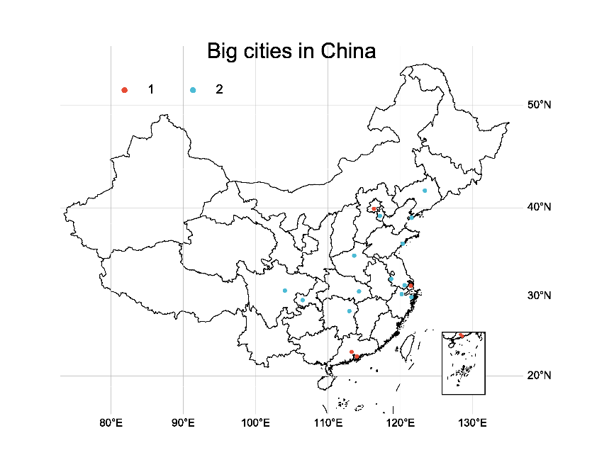
guangzhou | 23.1200491 | 113.3076497 | 1
shenzhen | 22.54605355 | 114.0259737 | 1
chengdu | 30.67994285 | 104.0679235 | 2
tianjin | 39.1439299 | 117.2108131 | 2
qingdao | 36.1052149 | 120.3844282 | 2
nanjing | 32.0572355 | 118.7780744 | 2
suzhou | 31.31798737 | 120.6199071 | 2
zhengzhou | 34.75661006 | 113.6496439 | 2
ningbo | 29.88525897 | 121.579006 | 2
hangzhou | 30.25924446 | 120.2193754 | 2
wuhan | 30.58108413 | 114.3162001 | 2
changsha | 28.21347823 | 112.9793528 | 2
dalian | 38.94870994 | 121.5934778 | 2
shenyang | 41.80864478 | 123.4327909 | 2
chognqing | 29.54460611 | 106.530635 | 2

 |  |  |  | 注：

 |  |  |  | 使用问题，或数据分析合作意向
 |  |  |  | 请微信扫码联系我们

